关系图
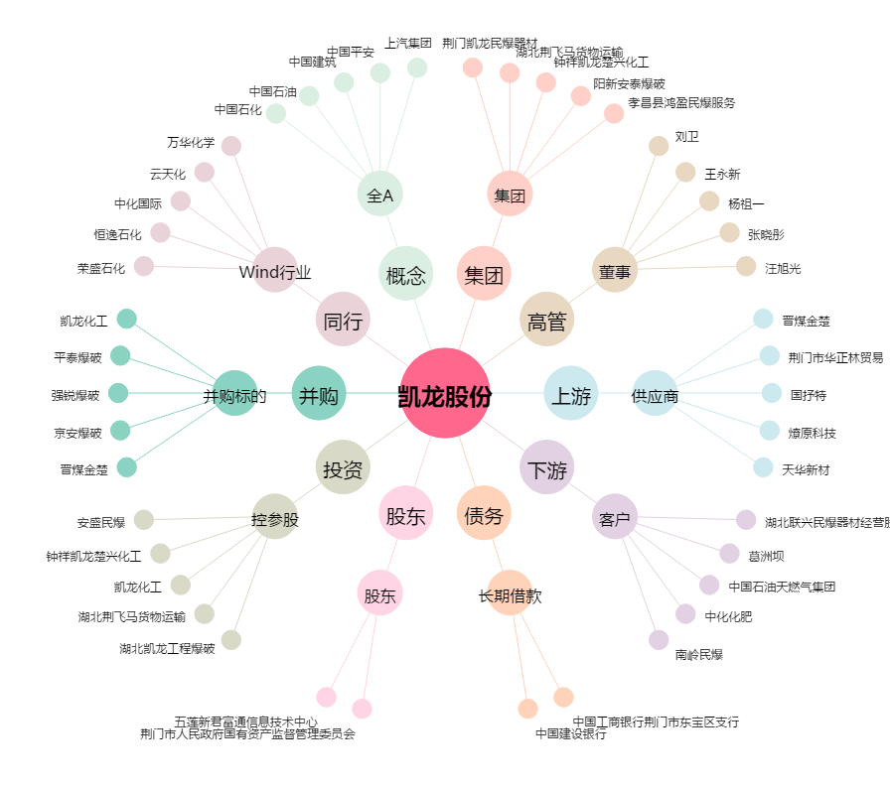
凯龙股份[002783.SZ] - 关系概览图

